UVOD
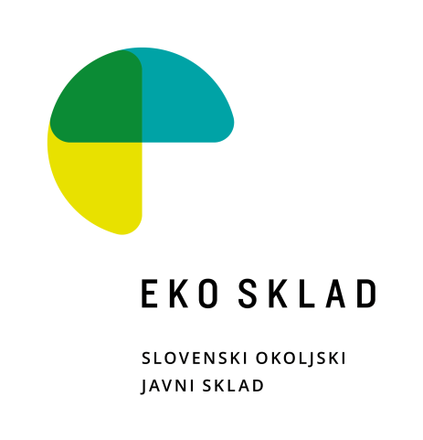

OGREVALNE TOPLOTNE ČRPALKE

Informativni seznam ogrevalnih toplotnih črpalk, za katere je bila Eko skladu že posredovana podatkovna dokumentacija. Podatki o proizvodih na informativnih seznamih, so informativne narave in omogočajo vlagatelju, da preveri, če Eko sklad že razpolaga z dokumentacijo, ki jo je potrebno priložiti k vlogi na javni poziv (v nadaljnjem besedilu: podatkovna dokumentacija). Če je proizvod na seznamu, podatkovne dokumentacije ni potrebno posebej prilagati, pri čemer se predpostavlja, da seznam ni popoln. Eko sklad ne zagotavlja, da podatkovna dokumentacija izkazuje resnično stanje proizvoda in da posledično vsi proizvodi, ki so uvrščeni na seznam Eko sklada, izpolnjujejo pogoje iz javnega poziva. Izbira proizvajalca in proizvoda je v izključni odgovornosti vlagatelja, ki bo proizvajalca in proizvod izbral in se prijavil na javni poziv, prav tako je na strani vlagatelja dokazno breme, da izkaže, da proizvod izpolnjuje pogoje javnega poziva. V primeru dvoma o ustreznosti proizvodov s pogoji javnega poziva lahko Eko sklad od vlagatelja zahteva dodatno dokumentacijo, na osnovi katere se izkazuje skladnost proizvoda s predpisi. Če vlagatelj dodatne dokumentacije, tudi dokumentacijeo iz tehnične mape, na zahtevo Eko sklada ne predloži, se šteje, da proizvod ne izpolnjuje pogojev javnega poziva. Uvrstitev proizvoda na seznam je izključno stvar odločitve Eko sklada in nihče uvrstitve na seznam ne more zahtevati, ne glede na to, ali Eko sklad razpolaga s potrebno dokumentacijo, ali ne. Eko sklad lahko po prosti presoji v vsakem trenutku, brez posebnega pojasnila, proizvod s seznama umakne, kar pa pomeni zgolj to, da bo vlagatelj za tak proizvod moral sam zagotoviti vso potrebno dokumentacijo, ki bo izkazovala pogoje javnega poziva.

 | Skrbnik seznama: |  | Luka Petkovšek
 | e-mail: | lpetkovsek@ekosklad.si
 |  |  |  | Verzija z dne: | 2026-08-21

ZAHTEVANA DOKUMENTACIJA ZA UVRSTITEV NOVE TOPLOTNE ČRPALKE:

- | podatkovni list, skladen z Delegirano uredbo Komisije (EU) št. 811/2013 oziroma dokument z informacijami iz tabele 2 Uredbe Komisije (EU) št. 813/2013
- | izjavo o skladnosti
- | izjavo, da ima posamezen model serijsko vgrajeno funkcijo Smart Grid ready (SG Ready)

EPREL – Evropski register izdelkov za označevanje z energijskimi nalepkami

Vsi proizvodi, ki so predmet nepovratne finančne spodbude, in ki nosijo energijsko nalepko (kurilne naprave, toplotne črpalke, prezračevalne naprave), morajo biti registrirani s strani proizvajalca v zbirki podatkov EPREL Evropski register izdelkov za označevanje z energijskimi nalepkami
https://eprel.ec.europa.eu/screen/home
 | Toplotna črpalka mora dosegati predpisano mejo sezonske energijske učinkovitosti ogrevanja prostorov ηs (%) v povprečnih podnebnih razmerah pri nizki temperaturi, kot izhaja iz naslednje tabele:

Posamezen model toplotne črpalke mora imeti obvezno serijsko vgrajeno funkcijo Smart Grid ready (SG Ready).

